Portada
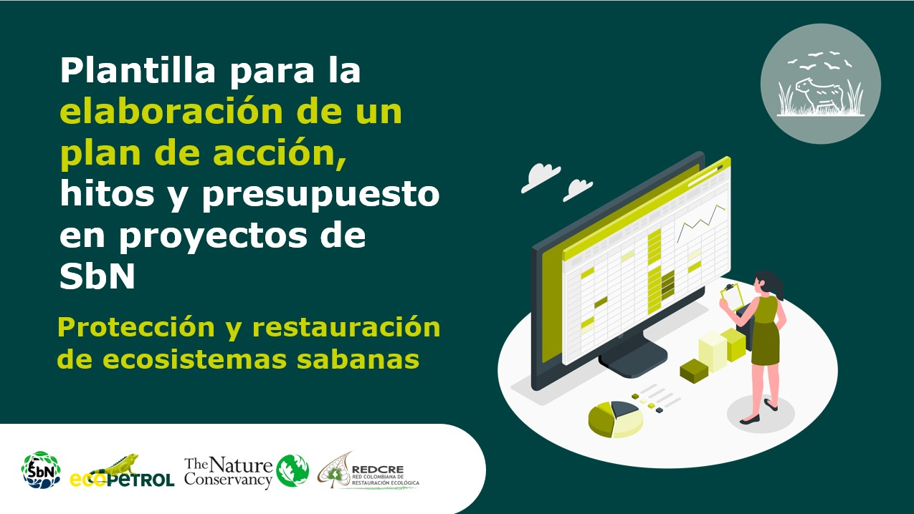

Temporalidad
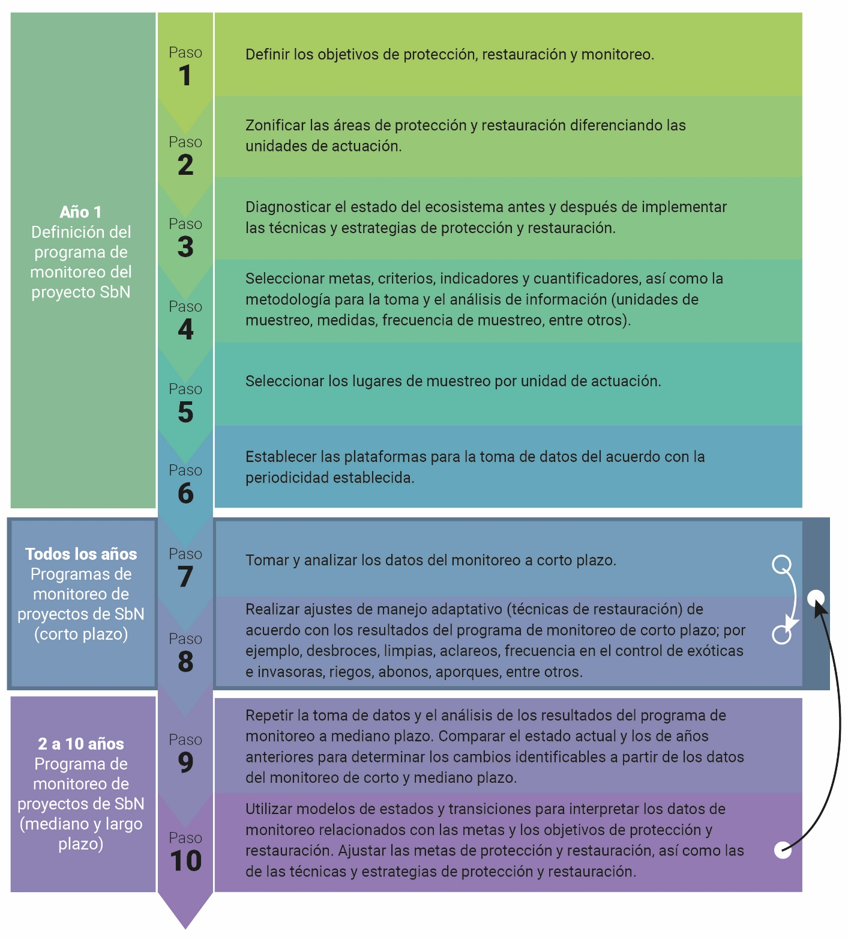

Plazo | Años
Corto | 0-1
Mediano | 2
Largo | 2022-10-03

Fuente: | Aguilar Garavito et al, 2015.

Regresar a instructivo

